FM05-GOECOR-CAE
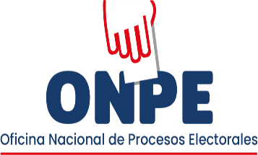 | FORMATO |  |  |  |  |  | Código: |  | FM05-GOECOR/CAE
 | REGISTRO DE CAPACITACIÓN A EFECTIVOS DE LAS FF. AA. Y LA PNP |  |  |  |  |  | Versión: |  | 02
 |  |  |  |  |  |  | Fecha de aprobación |  | 25/02/2026
 |  |  |  |  |  |  | Página: |  | 1 de 1

 |  |  |  |  |  |  | FECHA

PROCESO ELECTORAL | SEGUNDA ELECCIÓN PRESIDENCIAL 2026 |  |  |  | ODPE/ORC |  | DISTRITO / C. P.

Nombres y apellidos de quien realiza la capacitación |  |  |  |  | DNI |  | CARGO

Nombre y dirección del local donde se realizó la capacitación presencial

Número de efectivos de las FF. AA. que recibieron la capacitación |  | Hombres | Mujeres | Total |  | Número de efectivos de la PNP que recibieron la capacitación | Hombres | Mujeres | Total

Nombres y apellidos del responsable de las FF. AA. |  |  |  |  |  | Nombres y apellidos del responsable de la PNP
Cargo |  |  |  |  |  | Cargo
Firma |  |  |  |  |  | Firma

Nota: Entregar el FM05-GOECOR/CAE al responsable de la consolidación de la información y archivamiento del registro.

